12.3.4 BCP Individual
BANCO DE CRÉDITO DEL PERÚ |  |  |  |  |  |  |  |  | BANCO DE CRÉDITO DEL PERÚ |  |  |  |  |  | BANCO DE CRÉDITO DEL PERÚ
ESTADO DE SITUACION FINANCIERA |  |  |  |  |  |  |  |  | ESTADO DE RESULTADOS |  |  |  |  |  | RATIOS SELECCIONADOS
(Expresado en miles de S/ NIIF) |  |  |  |  |  |  |  |  | (Expresado en miles de S/, NIIF)
Volver al índice |  |  |  |  |  |  | Volver al índice |  |  |  |  |  |  |  | Trimestre |  |  | Año
 |  | Saldo a |  |  | Variación % |  |  |  | Trimestre |  |  | Variación % |  |  | 1Q22 | 4T22 | 1Q23 | 2022 | 2023
 |  | Mar 2022 | Dic 2022 | Mar 2023 | TaT | AaA |  |  | 1T22 | 4T22 | 1T23 | TaT | AaA | Rentabilidad
ACTIVOS |  |  |  |  |  |  | Ingresos por intereses y gastos |  |  |  |  |  |  | ROAA (2)(1) | 2.5% | 2.3% | 2.8% | 2.5% | 2.8%
Fondos disponibles |  |  |  |  |  |  |  | Ingreso por intereses y dividendos | 2,120,216 | 3,119,180 | 3,205,509 | 2.8% | 51.2% | ROAE (1)(2) | 22.7% | 18.8% | 22.5% | 22.7% | 22.5%
 | Que no generan intereses | 4,429,348 | 5,070,067 | 4,832,635 | -4.7% | 9.1% |  | Gastos por intereses (1) | -414,863 | -751,858 | -817,056 | 8.7% | 96.9% | Margen neto por intereses (1)(2) | 3.85% | 5.41% | 5.55% | 3.85% | 5.55%
 | Que generan intereses | 27,448,742 | 24,573,419 | 26,052,997 | 6.0% | -5.1% |  | Ingresos netos por intereses | 1,705,353 | 2,367,322 | 2,388,453 | 0.9% | 40.1% | Margen neto por intereses ajustado por riesgo (1)(2) | 3.52% | 4.24% | 4.42% | 3.52% | 4.42%
Total fondos disponibles |  | 31,878,090 | 29,643,486 | 30,885,632 | 4.2% | -3.1% |  |  |  |  |  |  |  | Costo de fondeo (1)(2) | 1.04% | 1.93% | 2.16% | 1.04% | 2.16%
 |  |  |  |  |  |  | Provisión de pérdida crediticia para cartera de créditos |  | -202,768 | -564,240 | -532,192 | -5.7% | 162.5%
Fondos en garantía, pactos de reventa y financiamiento con valores |  | 202,127 | 244,017 | 232,059 | -4.9% | 14.8% | Recupero de créditos castigados |  | 56,125 | 53,602 | 47,417 | -11.5% | -15.5% | Calidad de la cartera de préstamos
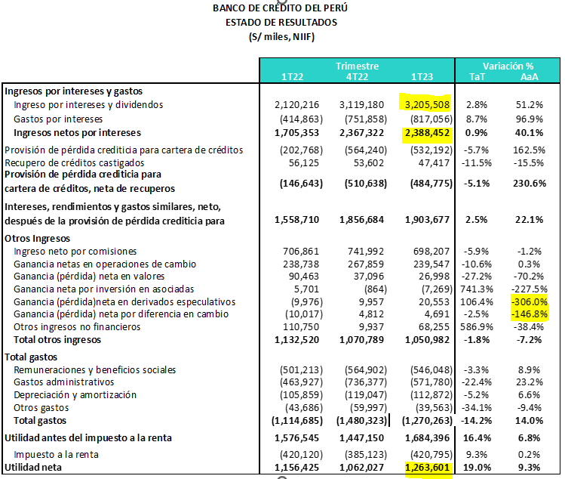
 |  |  |  |  |  |  | Provisión de pérdida crediticia para cartera de créditos, neta de recuperos |  | -146,643 | -510,638 | -484,775 | -5.1% | 230.6% | Índice de cartera atrasada | 3.89% | 3.93% | 3.96% | 3.89% | 3.96%
Inversiones a valor razonable con cambios en resultados |  | 729,168 | 1,011 | 39,638 | 3820.7% | -94.6% |  |  |  |  |  |  |  | Índice de cartera deteriorada | 5.22% | 5.53% | 5.61% | 5.22% | 5.61%
Inversiones a valor razonable con cambios en otros resultados integrales |  | 18,749,758 | 14,098,087 | 16,582,128 | 17.6% | -11.6% | Ingreso neto por intereses después de provisiones |  | 1,558,710 | 1,856,684 | 1,903,678 | 2.5% | 22.1% | Cobertura de cartera atrasada | 141.1% | 131.6% | 135.1% | 141.1% | 135.1%
Inversiones a costo amortizado |  | 7,249,994 | 9,534,621 | 9,369,229 | -1.7% | 29.2% |  |  |  |  |  |  |  | Cobertura de cartera deteriorada | 105.2% | 93.5% | 95.3% | 105.2% | 95.3%
 |  |  |  |  |  |  | Ingresos no financieros |  |  |  |  |  |  | Costo del riesgo (3) | 0.49% | 1.65% | 1.62% | 0.49% | 1.62%
Colocaciones |  | 120,541,004 | 123,707,601 | 119,751,399 | -3.2% | -0.7% |  | Ingreso neto por comisiones | 706,861 | 741,992 | 698,207 | -5.9% | -1.2%
 | Vigentes | 115,852,249 | 118,841,510 | 115,009,487 | -3.2% | -0.7% |  | Ganancia netas en operaciones de cambio | 238,738 | 267,859 | 239,547 | -10.6% | 0.3% | Eficiencia operativa
 | Vencidas | 4,688,755 | 4,866,091 | 4,741,912 | -2.6% | 1.1% |  | Ganancia neta en valores | 90,463 | 37,096 | 26,998 | -27.2% | -70.2% | Gastos operativos / ingresos totales (4) | 40.7% | 41.9% | 36.7% | 40.7% | 36.7%
 | Menos - provisión netas para colocaciones | (6,616,033) | (6,402,939) | (6,404,541) | 0.0% | -3.2% |  | Ganancia neta por inversión en asociadas | 5,701 | -864 | -7,269 | 741.3% | -227.5% | Gastos operativos / activo promedio (1)2) | 2.32% | 3.09% | 2.72% | 2.32% | 2.72%
Colocaciones netas |  | 113,924,971 | 117,304,662 | 113,346,858 | -3.4% | -0.5% |  | Ganancia neta en derivados especulativos | -9,976 | 9,957 | 20,553 | 106.4% | n.a
 |  |  |  |  |  |  |  | Ganancia neta por diferencia en cambio | -10,017 | 4,812 | 4,691 | -2.5% | n.a
Inmuebles, mobiliario y equipo, neto |  | 1,314,065 | 1,281,645 | 1,238,722 | -3.3% | -5.7% |  | Otros ingresos no financieros | 110,750 | 9,937 | 68,255 | 586.9% | -38.4% | (1) Los ratios se anualizaron.
Aceptaciones bancarias |  | 524,448 | 699,678 | 496,170 | -29.1% | -5.4% |  | Total otros ingresos | 1,132,520 | 1,070,789 | 1,050,982 | -1.8% | -7.2% | (2) Los promedios se determinan tomando el promedio del saldo inicial y final de cada período.
Inversiones en asociadas |  | 2,429,540 | 2,730,184 | 2,736,368 | 0.2% | 12.6% |  |  |  |  |  |  |  | (3) Provisiones para créditos de cobranza dudosa anualizadas / Colocaciones totales.
Otros activos (1) |  | 5,360,983 | 5,071,892 | 6,203,938 | 22.3% | 15.7% | Total gastos |  |  |  |  |  |  | (4) Los ingresos totales incluyen ingreso neto por intereses, ingreso por comisiones, ganancia por operaciones de cambio, resultado por diferencia en cambio y ganancia neta por derivados. Los gastos operativos incluyen gastos de personal, gastos administrativos (incluyen impuestos y contribuciones) y depreciación y amortización.
 |  |  |  |  |  |  |  | Remuneraciones y beneficios sociales | -501,213 | -564,902 | -546,048 | -3.3% | 8.9% | (5) Los ingresos totales incluyen ingreso neto por intereses, ingreso por comisiones, ganancia por operaciones de cambio, resultado por diferencia en cambio y ganancia neta por derivados. Los gastos operativos incluyen gastos de personal, gastos administrativos (incluyen impuestos y contribuciones) y depreciación y amortización.
Total Activo |  | 182,363,144 | 180,609,283 | 181,130,742 | 0.3% | -0.7% |  | Gastos administrativos | -463,927 | -736,377 | -571,780 | -22.4% | 23.2%
 |  |  |  |  |  |  |  | Depreciación y amortización (2) | -105,859 | -119,047 | -112,872 | -5.2% | 6.6%
PASIVOS Y PATRIMONIO |  |  |  |  |  |  |  | Otros gastos | -43,686 | -59,997 | -39,563 | -34.1% | -9.4%
Depósitos y obligaciones |  |  |  |  |  |  |  | Total gastos | -1,114,685 | -1,480,323 | -1,270,263 | -14.2% | 14.0%
 | Que no generan intereses | 45,294,239 | 39,395,493 | 37,968,322 | -3.6% | -16.2%
 | Que generan intereses | 76,416,598 | 81,232,946 | 84,477,317 | 4.0% | 10.5% | Utilidad antes del impuesto a la renta |  | 1,576,545 | 1,447,150 | 1,684,397 | 16.4% | 6.8%
 | Total depósitos y obligaciones | 121,710,837 | 120,628,439 | 122,445,639 | 1.5% | 0.6%
 |  |  |  |  |  |  |  | Impuesto a la renta | -420,120 | -385,123 | -420,795 | 9.3% | 0.2%
Cuentas por pagar por pactos de recompra y préstamos de valores |  | 16,093,566 | 10,879,734 | 9,578,869 | -12.0% | -40.5%
 | Instrumentos del BCRP | 15,561,430 | 10,333,799 | 9,040,723 | -12.5% | -41.9% | Utilidad neta atribuible a BCP Individual |  | 1,156,425 | 1,062,027 | 1,263,602 | 19.0% | 9.3%
 | Operaciones de reporte con terceros | 532,137 | 545,935 | 538,146 | -1.4% | 1.1%
Deudas a bancos y corresponsales |  | 4,905,616 | 7,251,352 | 8,535,930 | 17.7% | 74.0%
Bonos y notas emitidas |  | 13,319,276 | 13,287,386 | 10,396,500 | -21.8% | -21.9%
Aceptaciones bancarias |  | 524,448 | 699,678 | 496,170 | -29.1% | -5.4% | (1) A partir del 2019, se incluye el gasto por financiamiento relacionado a los contratos de arrendamiento en aplicación a la NIIF 16.
Pasivos financieros a valor razonable con cambios en resultados |  | - | 7,669 | 193,031 | 2417.0% | n.a. | (2) A partir de este trimestre se está incorporando el efecto por la aplicación de la NIIF 16, que corresponde a una mayor depreciación por el activo “Derecho de uso”. Asimismo el gasto relacionado a la depreciación de las mejoras en locales alquilados se está reclasificando al rubro de “Otros gastos”.
Otros pasivos (2) |  | 5,668,164 | 4,731,200 | 7,705,309 | 62.9% | 35.9%
Total Pasivo |  | 162,221,907 | 157,485,458 | 159,351,448 | 1.2% | -1.8%

Patrimonio neto |  | 20,141,237 | 23,123,825 | 21,779,294 | -5.8% | 8.1%
Capital social |  | 11,882,984 | 11,882,984 | 12,679,794 | 6.7% | 6.7%
Reservas |  | 7,297,648 | 6,540,665 | 6,820,019 | 4.3% | -6.5%
Ganancias y pérdidas no realizadas | Ganancia no realizada | (780,063) | (549,319) | (467,041) | -15.0% | -40.1%
Resultados acumulados |  | 1,740,668 | 5,249,495 | 2,746,522 | -47.7% | 57.8%

Total Patrimonio Neto |  | 20,141,237 | 23,123,825 | 21,779,294 | -5.8% | 8.1%

Total pasivo y patrimonio neto |  | 182,363,144 | 180,609,283 | 181,130,742 | 0.3% | -0.7%

Créditos contingentes |  | 127,873,817 | 134,450,003 | 138,810,501 | 3.2% | 8.6%
Total avales, cartas fianzas y cartas de crédito |  | 19,638,213 | 19,738,086 | 17,932,454 | -9.1% | -8.7%
Líneas de crédito no utilizadas, comunicadas pero no comprometidas |  | 68,137,602 | 73,473,563 | 73,838,085 | 0.5% | 8.4%
Total derivados (Nocional) y otros |  | 40,098,002 | 41,238,354 | 47,039,962 | 14.1% | 17.3%

(1) Incluye principalmente intangibles, cuentas por cobrar diversas y crédito fiscal.
(2) Incluye principalmente cuentas por pagar diversas.

